■ 표지
현 장 설 명 서

■ 공사명 : 0000 현장 (도급계약서 내 공사명 기입) |  | 현장 작성란 | 행높이(타이틀 간 간격) : 10

■ 공종명 : 부대토목공사

- 목 차 - |  |  | 열너비 : 9
 |  |  | 행높이 : 28
 | Ⅰ. 공사개요 |  | 문자크기 : 타이틀 36, 이외 14
 |  |  | 글꼴 : 굴림

 | Ⅱ. 입찰 및 하도급 일반조건
 | 1. 입찰 일반사항
 | 2. 하도급 일반조건
 | 3. 견적시 유의사항

 | Ⅲ. 공종별 공사범위 및 견적조건
 | 1. 공사 범위
 | 2. 견적 조건

 | Ⅳ. 관련양식
 | 1. 현장설명 참가 확인서
 | 2. 윤리경영 실천 서약서
 | 3. 입찰시간 연장 동의서

▪ 최종 개정일자 : 2025년 11월 (Rev 3)

Ⅲ (부대토목공사)공종별 공사범위 및 견적조건

Ⅲ. 공종별 공사범위 및 견적조건
 | 1. 공사 범위
 |  | 1) 지급자재 : 전기, 용수(흙막이공사용 작업용수 제외), 레미콘, 철근
 |  | 1) 지입자재 : 지급자재를 제외한 모든 주/부자재 일체, 시멘트(가시설용)
 |  | 2) 관로 터파기
 |  | (1) 단지내 우수 외부로 배수, 외부 관로 관리 및 각종환경민원 정리
 |  | 3) 양질토 반입 되메우기
 |  | 4) 주출입구 운영 및 교통 신호수 배치(주출입구 청소, 신호수 유지관리 포함)
 |  | 5) 오, 우수 맨홀 및 관로공사, 연결관공사
 |  | 6) 택지외부 기존맨홀 연결공사
 |  | 7) 보도 및 보차도블럭 하부 성토구간 기계 다짐
 |  | 8) 각동 외부 기계설비 연결관 조인트처리
 |  | 9) 각종 맨홀 내부 인버트 및 부관 맨홀 연결
 |  | 10) 측구 및 경계석공사
 |  | 11) 보도, 차도 블럭 포장공사 (점자블럭, 블럭험프, 콘크리트)
 |  | 12) 내ㆍ외부 차선도색 및 기타 기호표시
 |  | 12) (소방차 비상주차공간, 장애자 주차공간, 차량 진행방향 기호, 기타 바닥표시 문구 등 일체 포함)
 |  | 13) 관로 및 포장부위 연약구간 바닥다짐(30cm이상 잡석다짐 및 콘크리트 타설 포함)
 |  | 14) 관보호공 자재 및 시공포함(주도로 및 비상차로구간 우수관로 연결관)
 |  | 15) 부지내부 L형, 역L형옹벽공사
 |  | 16) 부지경계부 산석옹벽, 단차처리공
 |  | 17) 단지인접 외부도로 고원식 횡단보도, 보도 및 도로도색 보수
 |  | 18) 폐기물 상차 및 폐기물박스 정리 포함
 | 2. 견적조건 및 유의사항
 |  | 1) 일반공통사항
 |  | (1) 지급자재로 명기된 품목외 일체의 지급자재 없음을 감안하여 견적하여야 한다.
 |  | (1) (지급자재 이외 공사에 필요한 모든 자재 및 공구, 장비비, 인건비 포함)
 |  | (2) 지입자재는 할증에 대한 자재비를 포함하여 견적하여야 하며, 지입자재로 현장에
 |  | (2) 반입되는 자재는 국가공인기관에서 작성한 시험성적서를 제출하고 시험비용은 "을"이
 |  | (2) 부담하며, 자재는 각 규격별 SAMPLE을 사전에 제출하여 승인을 득한다.
 |  | (3) 자재는 현장반입 시 담당자의 검수를 거쳐 품목별로 지정된 장소에 보관하여야 한다.
 |  | (4) 모든 사용자재는 KS제품을 사용(제품별로 KS가 있는 경우 반드시 KS제품을 사용)
 |  | (4) 하며, 시험성적서 및 자재공급원승인요청서를 “갑”에게 제출하여 승인을 득한 후
 |  | (4) 시공한다. 현장에 반입되는 자재 중 의뢰시험이 필요한 자재에 대하여는
 |  | (4) 반입자재 중 선정하여 의뢰 시험을 실시한다.
 |  | (4) 자재 불합격에 따른 재시공비용은 “을”이 부담하여야 한다.
 |  | (4) [모든 접착제 친환경 인증 제품 사용하여햐 함을 감안하여 견적]
 |  | (5) 세부 내역이 없는 항목의 시공비 및 자재비는 해당 시공부위의 수량에 포함하여 견적한다.
 |  | (6) 각종 현장 점검(국토부 및 노동부등)에 대비하여 현장정리 및 보양추가작업이 내역 외
 |  | (6) 추가 발생시는 "을"의 비용으로 실시하여야 한다.
 |  | (7) 건설 노동조합 활동 범위 및 노무 민원을 사전확인하여 당 현장 공정에 차질이 없도록 한다.
 |  | (8) 지하 매설물(전기,가스,수도,통신 등) 유무 확인 후 현황도를 작성 "갑"에게 제출 후
 |  | (8) 승인 하에 공사를 실시한다.(확인서 사무실 제출 후 시행)
 |  | (9) 자연배수가 가능토록 단지 내외를 조성하여 하수배수 지장이 없도록 한다.
 |  | (10) 우기철에 대비하여 사전에 수방계획을 면밀히 수립하여 철저히 이행함으로써 사업과
 |  | (10) 관련된 굴토작업 등으로 주변지역에 수해피해가 발생되지 않도록 만전을 기할 것.
 |  | (11) 공사 관련 발생된 각종 폐기물은 지급자재는 “갑”이 반출하며, 사급자재는 "을"의
 |  | (11) 부담으로 처리하는 것이 원칙이다.
 |  | (12) 현장 내 비산먼지 발생 방지조치로 살수차 운영 및 이동식 고압살수기를 "갑"과
 |  | (12) 협의하여 지정 장소에 비치한다.
 |  | (13) 투입 장비는 소음에 의한 민원이 발생하지 않도록 저소음장비를 사용해야 하며,
 |  | (13) 장비의 분산배치, 공기주입형 이동식 방음벽4EA, 엔진방음커버 2EA등의 소음방지
 |  | (13) 조치를 취해야 한다.
 |  | (14) 지구외 택지보수공사 항목은 공사중 발생하는 폐기물 처리비는 비용에 포함하여야 하며,
 |  | (14) 보도블럭포장은 기존에 포설된 자재의 재사용을 원칙으로 하여 견적한다.
 |  | (15) 양수기는 동당 2대 및 지하주차장 12대 기본 비치하고, 침사지에는
 |  | (15) 대형양수기(4대)를 상시설치하여 유입수를 외부로 배출관리 한다.
 |  | (16) 공사와 관련 간섭되는 부분에 해당되는 가설울타리 해체시 재설치를 포함하고 장비를
 |  | (16) 지원하여야 한다. (원상복구)
 |  | (17) 사업승인조건으로 관내지역 건설업체, 자재, 인력 우선 사용의 조건이 있는바,
 |  | (17) 이 사항을 고려하여 관내지역 장비, 자재, 인력을 채용할 것을 권장한다.
 |  | (18) 현장책임자는 현장사무실과 상시연락 가능한 무전기 1대를 기본 비치한다.
 |  | (19) 공사착수 10일 전까지 착공계, 현장대리인계, 인원 및 자재투입계획서, 자재투입계획서,
 |  | (19) 현장운영 계획표 등을 포함한 종합시공계획서 3부를 "갑"에게 제출하여 승인을
 |  | (19) 득하여야 한다.
 |  | (20) 설계도서 및 작업지시에 반하여 임의로 시공한 부분에 대해서는 작업지시서에 의거
 |  | (20) 즉시 재시공하여야 하며, 정산시 반영되지 않는다.
 |  | (21) 타사 및 타건설사 부도 및 이상징후 발생시 즉시 통보한다.
 |  | (22) 협력사 대표이사는 매4개월마다 월간공정회의를 필히 참석하고 2회이상 미참석시
 |  | (22) 입찰배제토록 한다.
 |  | (23) 현장내 사용되는 각종 기기 및 전선은 현장관리자의 승인을 득한 기기 및 전선을
 |  | (23) 사용하며 보안경, 석면포, 보호커버, 소화기 등을 비치하여 작업시 사용한다.
 |  | (24) 철저한 안전관리로 사고 발생 금지 및 재하도급을 금지한다.
 |  | (25) 매월 근로자노임수령확인서 제출하고, 확인 후 기성집행을 할 수 있도록 한다.
 |  | (26) 내역서, 계약서, 특기시방에 명기된 작업일체를 포함한다. 내역 및 특약사항과 상이하게
 |  | (26) 시공한 경우, 하도급업체에서 책임을 지고 재시공한다.
 |  | (27) 본 현장설명서에 기재되지 않은 사항은 도면 및 일반시방서에 준하여 적용한다.
 |  | (28) 현장식당 식대등 체불금액은 매월 정산할 것을 권장하며, 2개월이상 체납시
 |  | (28) YELLOW CARD를 발급하여 경고누적시 추후 입찰참여 제한 등의 조치를 취한다.
 |  | (29) 외국인 고용시 불법 외국인 근로자는 퇴출을 원칙으로 한다.
 |  | (30) “을”은 공사완료 후 최종 기성청구전 실시공수량을 기준으로 정산함을 원칙으로 하며,
 |  | (30) 정산세부 기준은 내역 및 현장설명서 기준에 근거하여 “갑”의 승인하에 최종 결정한다
 |  | (30) 이에 대하여 “을”은 이의가 있는 경우 수량산출서 등 “갑”이 요청하는 자료를
 |  | (30) 제출하여 “갑”의 검토를 받도록 한다.
 |  | (31) 모든 장비 반입시 보험관련 서류 및 작업 계획서를 제출후 신호수를 배치하여
 |  | (31) 공사진행하여야 한다.
 |  | (32) 작업중 발생되는 폐기물은 즉시 처리 및 청소하여야 한다.
 |  | (33) 각종 환경단체, 기자, 원주민의 토공사 관련 민원에 대하여는 관리자가 직접 책임
 |  | (33) 처리하여야 합니다.
 |  | (34) 상기외 기타 사항은 담당자와 협의후 현장소장 지시에 따른다.
 |  | 2) 견적조건(내역포함사항) 및 시공범위
 |  | (1) 맨홀 터파기 및 관로터파기 공사시 지하수 양수처리 및 법면보양자재비 포함한다.
 |  | - 관로 터파기후 안전난간을 포함한 안전시설을 설치하여야 한다.
 |  | - 관로깊이에 따른 가설흙막이를 감안하여 견적한다.
 |  | (2) 맨홀깊이 및 관로공사시 내외부 지장물이나 간섭사항으로 인한 가시설 설치를 해야하는
 |  | (2) 구간 발생시 “을”이 시공하여야 하며 별도 공사비에 대한 증액은 없음을 감안하여
 |  | (2) 견적하여야 한다.
 |  | (3) 주차장 상부 차량 이동시 반드시 15ton덤프를 사용(24ton불가)한다.
 |  | (4) 시공관리 및 사용검사 필증 교부관련 각종 시험비 및 보고서 작성비를 포함한다.
 |  | (5) 맨홀 높이는 평균높이로 수량 산출함을 감안하며, 현장여건에 따른 높이 증가에 따른
 |  | (5) 금액을 포함 견적하여야 한다.
 |  | (6) 우, 오수 맨홀은 기성품(지수재 포함) 사용으로 견적하여야 한다.
 |  | (7) 오우수 맨홀뚜껑은 차도용 보도용 구분하여 시공한다. (에폭시 도장 포함)
 |  | (8) 지하주차장 상부에 우수처리용 다발관, 맹암거를 포함한다. (바닥포장 부위)
 |  | (9) 단지출입구 및 주차장 출입구등에 설치되는 PC, U형플름관, 무소음트렌치는 당사
 |  | (9) 지정제품을 사용하여야 한다.
 |  | (10) 오·우수 맨홀 내부에는 INVERT를 설치하여 맨홀 내부에 물이 고이지 않도록 한다.
 |  | - 우수관로 매설 후 포장전 CCTV촬영 및 수밀 검사 후 이상이 없을 경우 담당 확인 후
 |  | - 포장하여야 하며, 맨홀내 규정된 사다리를 설치한다.
 |  | - 아파트 사용승인 신청 1개월 전에 오우수관로 준설후 하수도관련 예비준공을
 |  | - 신청하여야 하며, 배수설비 준공검사 신청시에는 공사 전.중.후 사진
 |  | - (우수설비: 시작부터 ~ 공공하수도 연결부분, 오수설비: 건물외벽 ~ 공공하수도 연결부분)
 |  | - 첨부 및 CCTV촬영, 수밀검사 성적서, 경사시험를 제출한다. (도서 및 CD포함)
 |  | - 시공계획서에 따른 실 시공 사항을 기입한 시공실적서 (도서및 CD포함)를 사용승인
 |  | - 신청 1개월 전 “갑”에게 제출한다.
 |  | - 단지 외부 우, 오수 관로의 준설 및 CCTV 촬영을 포함하여 견적한다.
 |  | - 오, 우수 맨홀 뚜껑 시공시 Level 조절 몰탈은 필히 몰탈 또는 동등 이상의 강도로
 |  | - 시공하며, 조적쌓기 시공은 원칙적으로 금한다.
 |  | (11) 관로에 연결관을 접합시킬시에는 관로를 절단하여 접합하여서는 안되며, 규정된 접속관을
 |  | (11) 규정된 접속관을 사용하여 연결한다.
 |  | (11) 또한 외부관로와 조인부위(말단부)의 경우 이질재료 접합시 필요한 자재+시공등 일체의
 |  | (11) 비용을 “을”이 책임시공 하여야 하며, 관련규정에 적합하게시공하여야 한다.
 |  | (12) 우. 오수관을 맨홀에 접속시킬때는 접속부위에 수팽창 지수제를 설치한다.
 |  | (13) 집수정, 빗물받이는 기성품(PC) 사용으로 견적한다.
 |  | (14) 오수받이는 인버트 및 냄새역류방지 U트랩을 설치한다.
 |  | (15) 관로시공부위 지반상태가 좋지 않을 경우 치환작업 및 보강콘크리트 타설 후 시공한다.
 |  | (15) (관로 보호공 시공 포함)
 |  | (16) 맨홀 인입 부위가 60Cm이상시 부관을 설치하여야 한다.
 |  | (17) 도로를 관통하는 관로는 보강콘크리트를 타설하여야 한다.
 |  | (18) 우수, 오수, 배수 배관작업은 설비에서 건물외부로 1m 돌출하여 작업하며, 그외 작업은
 |  | (18) “을”에서(자재포함) 시행한다.
 |  | (19) 오우수관은 반드시 폭 10cm의 해당 관로에 관한 사항을 인지할수 있는 비닐테이프
 |  | (19) 또는 페인트를 관상단의 종방향으로 부착 또는 페인팅한다.
 |  | (20) 공사준공표지판은 맨홀 개소별, 관로구간별 시공 설치한다. (실명제 표기)
 |  | (21) 동입구 및 낮춤석 부위의 그레이팅 시공시 데크플레이트(구두뒷굽 빠짐 방지)형
 |  | (21) 그레이팅을 포함하여 견적한다.
 |  | (22) 보도블럭 시공부위 중 중량물(이삿짐 차량 등)에 의한 처짐이 발생치 않도록
 |  | (22) 보강콘크리트 타설을 포함한다.
 |  | (22) 또한, 보도블럭의 패션 변경 시공에 따른 자재단가 상승분을 포함하여 견적한다.
 |  | (22) [점자블럭(자재 포함) 시공부위는 현장사무실과 협의하여 시공함]
 |  | (23) 배수, 포장공사 관련 동 출입구 주변 및 맨홀 상부의 LEVEL 관리에 대해 정밀시공을
 |  | (23) 원칙으로 하고, 공사착수 전 현장 담당자에게 해당 부위에 대한 시공 SHOP DWG
 |  | (23) 제출하여 검토, 승인을 득하여야 한다.
 |  | (24) 집수정 및 빗물받이 뚜껑은 업체 자재 포함으로 규격은 해당 규격의 가로*세로*50이며,
 |  | (24) 특화된 집수정은 스틸그레이팅, 빗물받이는 디자인그레이팅 재질로 시공한다.
 |  | - 집수정 및 빗물받이 그레이팅(기성품) 상부 거름망(네트 10*10) 설치하며, 하부 보강을
 |  | - 포함하여 견적한다.
 |  | - 세부 디자인은 당사 특화 기준에 따라 변경될 수 있음
 |  | - 보도 및 보차도 블록의 집수정 그레이팅은 디자인그레이팅이며, 녹지의 집수정 및
 |  | 수로관 그레이팅은 철망이 용접된 기성품 그레이팅을 사용한다.
 |  | - 원형수로관 커버는 일자형 그레이팅, 보도부의 트랜치는 일자형 AL트랜치를 사용한다.

 |  | #1. 집수정 커버(블럭시공 구간)
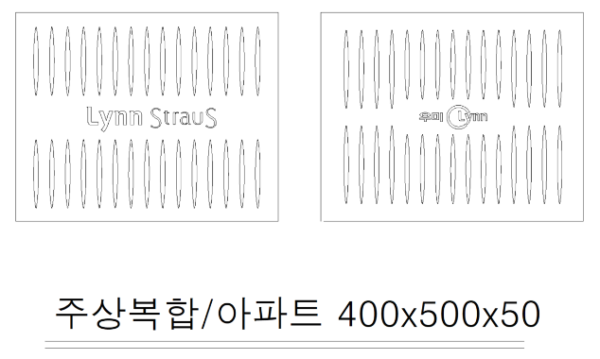

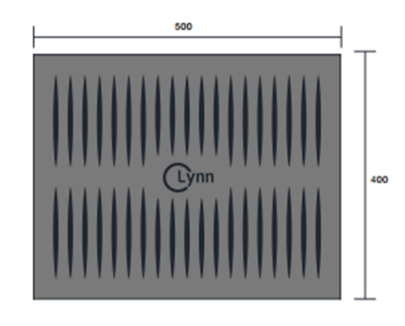

 |  | #2. 집수정 및 수로관 그레이팅 커버(녹지 구간:철망 용접된 기성품 사용)
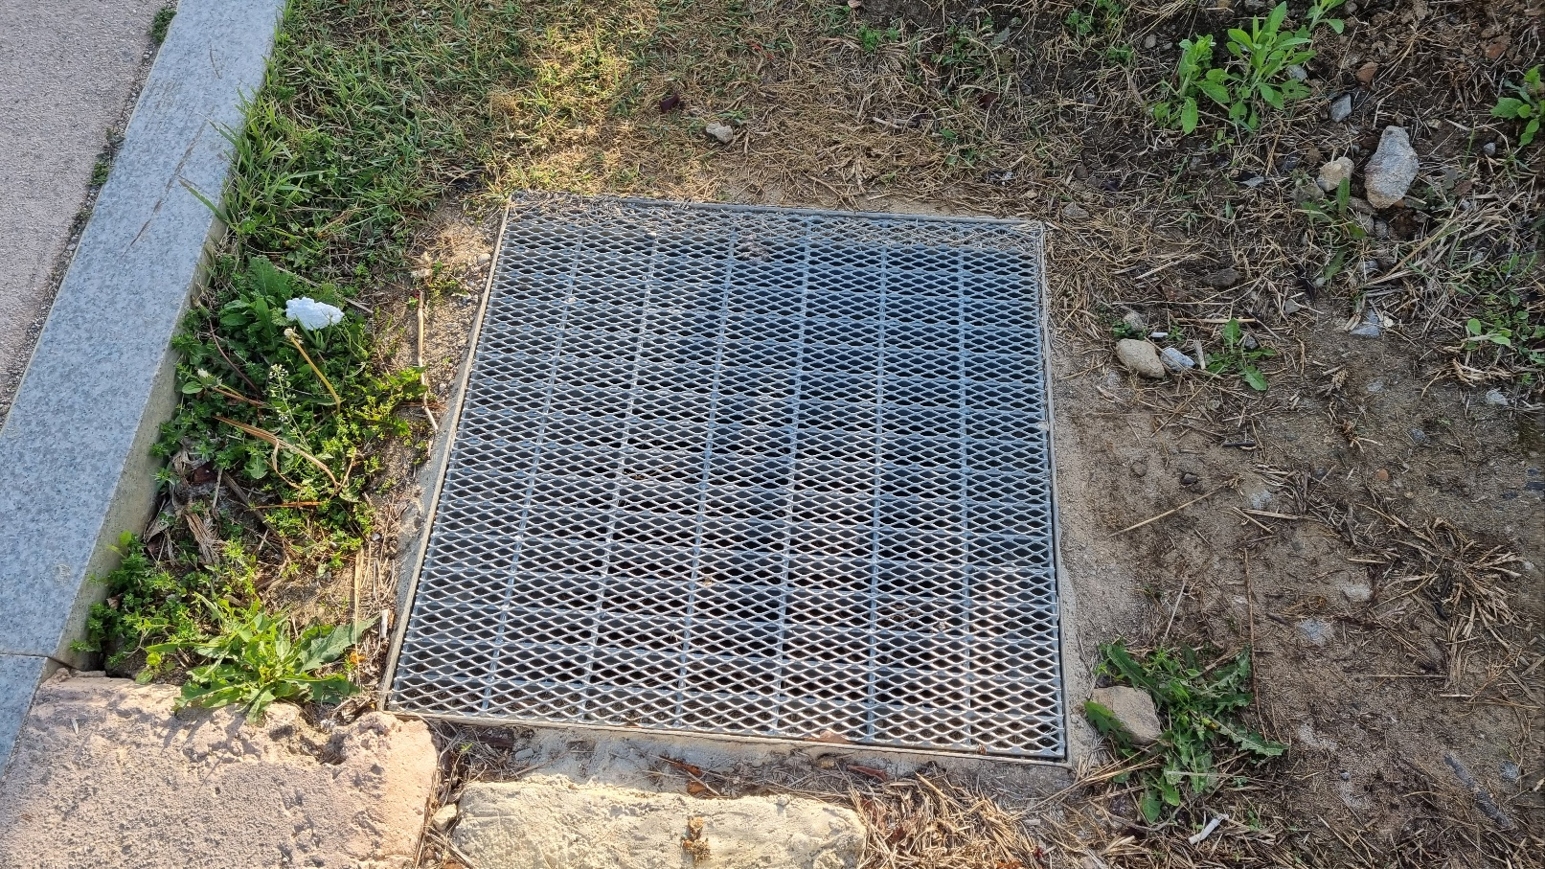
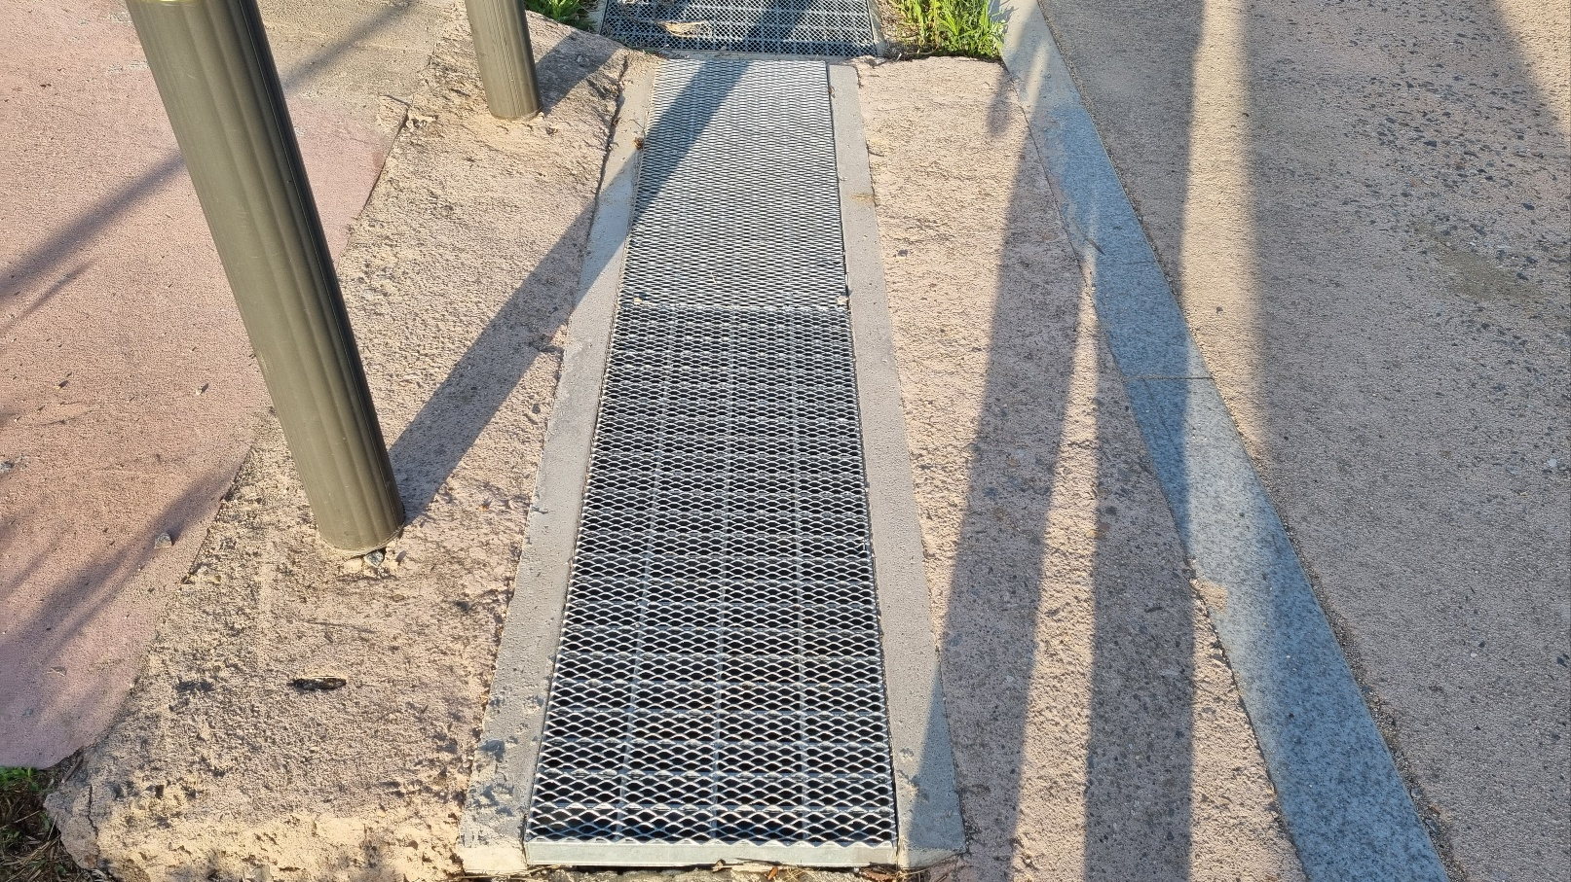

 |  | #3. 일자형 트랜치(AL트랜치) 및 원형수로관 집수정 및 그레이팅 커버(일자형)
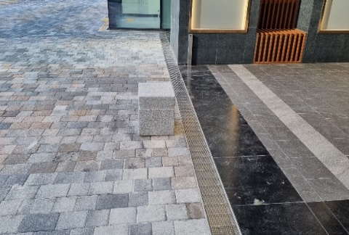
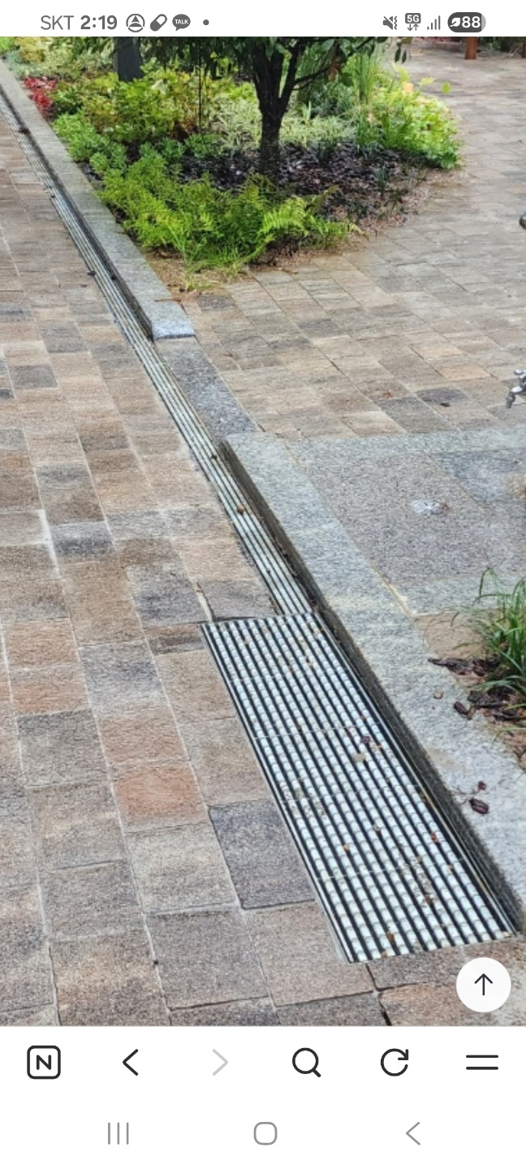

 |  | (25) 벤치플륨관 설치는 덮개 자재포함이며 지정된 제품을 사용하여야 하며 납품시공전
 |  | (25) 승인을 득하여야 한다

 |  | (26) 경계석은 곡선 및 직선 보도절하 등의 계획에 따라 “갑”에 승인을 득하고 “을”이
 |  | (26) 납품하여 시공하며, 일면10MM 면치기 가공을 하여 시공하여야 한다.
 |  | (26) (산출서는 전체 수량만 표기됨)
 |  | (27) 조경공사와 간섭사항이 발생할시 상호협의를 원칙으로 하며 조경포장공사 전 경계석
 |  | (27) 공사를 완료하는 것으로 공사계획을 세워야 한다.
 |  | (28) 바닥포장부위 상부에 구조물이 있는 경우 구조물 단부에 배수트렌치를 시공하며,
 |  | (28) 바닥포장 면적에 포함하여 견적한다.
 |  | (29) 구조체와 접합된 도로부위는 침하방지콘크리트(에이프런) 타설을 포함하여 견적한다
 |  | (30) 현장책임자는 현장에 반드시 상주하여야 하며 기술자격이 있도록 하여야 한다.
 |  | (31) 모든 자재 및 장비는 “갑”이 지정한 장소에 이동식울타리를 설치하고 필요한 자재만
 |  | (31) 꺼내어 사용하고, 남는 자재는 정리, 정돈 후 보관하며 미 이행시 “갑”에서 정리 후
 |  | (31) 투입된 장비비 및 인건비는 실정산 처리한다.

 |  | (32) 차선도색에는 아래항목을 포함하여 견적한다. (색상은 “갑”과 협의후 시공)
 |  | - 지상포장구간: 차선도색, 주차공간, 장애자 주차공간 표시, 자전거도로표시, 소방차
 |  | - 전용 표시, 차량 진행방향표시 및 문구, 횡단보도 등 일체 포함
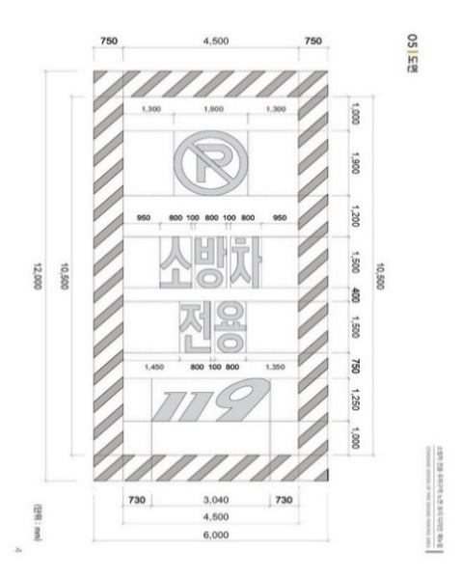
 |  |  |  | [소방차 전용 표시 샘플]
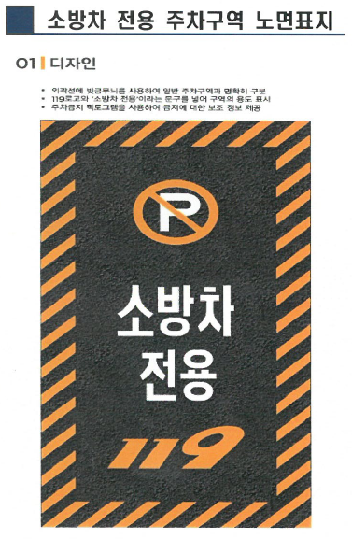

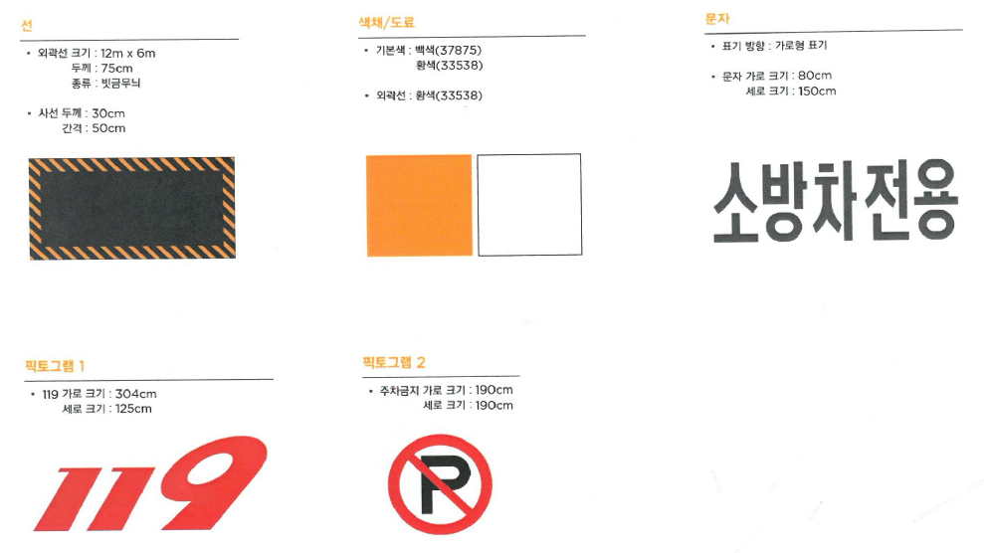

 |  | (33) 포장구간 콘크리트 타설 부위의 PE비닐과 이어매쉬(#8-150*150)깔기 및 통수관 자재비
 |  | (33) 및 시공비를 포함하여 견적한다.
 |  | (34) 오, 우수 관로공사시 잔토처리는 원칙적으로 단지 외 방출한다.
 |  | (35) 오, 우수 연결관 공사 후 성토 및 조경 토사 교란으로 인한 정지작업 장비비 일체 포함
 |  | (35) 견적한다.
 |  | (36) 오, 우수 맨홀, 빗물받이 시공 후 근로자 안전을 위하여 기성품인 철망 개구부 안전보호
 |  | (36) 덮개를 필히 시공한다.
 |  | (37) D700mm 오수 소형맨홀 시공은 D900mm 맨홀로 변경시공 가능 하나 단가변경은 없음.

 |  | (38) 토사(조경토) 반입전에 해당 토양에 대해 검사하여 중급이상 평가등급을 받은 토양만
 |  | (38) 반입해야 하며, 반입중간과 완료후에도 이상유무를 최종 확인해야 한다.
 |  |  |  | <토양시험 평가기준>

 |  | (39) 화단 부위 성토는 1차적으로 토공업체에서 정지 작업 완료하며, 경계석 시공 후
 |  | (39) 바닥 및 토사 정지작업 비용 일체 포함한다.
 |  | (40) 관로공사 및 맨홀공사시 모든 부자재(수팽창 지수판, 연결소켓, 고무링, 오, 우수 분류
 |  | (40) 테이프 등)는 내역에 포함하여 발주됨을 이점 인지하고 견적한다.
 |  | (41) 맨홀 및 홈통받이 집수정 뚜껑 포함하여 견적하고, 블록 부위 맨홀두껑은 디자인
 |  | (41) 뚜껑으로 설치한다.
 |  | (42) 모든 장비는 소음과 진동, 분진을 최소화시키고 필요시 부수적인 절감 시설을
 |  | (42) 비치하여 시공하여야 합니다. 특히 단지경사가 심함으로 터파기시에는 이동식
 |  | (42) 방음벽을 제작하여 발생소음을 차단하여야 합니다.
 |  | (43) 모든 장비 작업 시 신호수를 배치해야 하며 견적 시 반영하여야 한다.
 |  | (44) 단지내 도로포장구간의 경우 포장구조물 하부는되메우기_주차장상부도로구간』으로
 |  | (44) 내역화 하였으며, 도로하부 완벽히 다짐하여 포장구조물 시공시 꿀렁거림이
 |  | (44) 발생하지 않토록 하여야 하고 이를 순환골재 등으로 변경 시공함에 따른 단가의
 |  | (44) 변경은 인정되지 않습니다.
 |  | (45) 단차처리공 및 산석옹벽 쌓기용 돌은 온양석으로 견적한다.
 |  | (46) 석면 함유여부 확인 및 시험성적서를 받은 재료만 사용하여야한다.
 |  | (47) 토목옹벽, 산벽 및 조경석은 노출면적기준으로 내역작성 및 정산되므로, 근입구간을
 |  | (47) 포함하여, 견적하여야 한다.
 |  | (48) 산석 옹벽 쌓기 시 상세시공도서, 각종 구조계산서 및 시공계획서를 작성, 제출 승인 후
 |  | (48) 시공하여야 한다.
 |  | (49) 단차처리공은 매입깊이, 기초 콘크리트, 부직포 시공은 아래 도면을 기준으로 하여야 한다.

 |  | (50) 단차처리공 간 산석옹벽과 혼제되어 있는 경우 서로 이질감이 없게 조경석 크기를
 |  | (50) 조절하여 시공하여야 한다.
 |  | (51) 녹색인증 등급 여부 확인 후, 자원순환 자재 5개 제품 이상을 사용하여야 한다.
 |  | - 자원순환 자재 : 아스콘, PE빗물받이, 토목용 부직포, 점자블럭, 인조 화강블럭
 |  | (52) 아스콘 표층포장은 배수성 개질아스콘으로 아래 기준을 만족하여야 한다
 |  |  | 배수성 포장용 개질 아스콘 품질기준]
 |  |  | 항 목 |  | 기 준
 |  |  | 침입도(25℃, 100g,5초) |  | 40 이상
 |  |  | 연화점(℃) |  | 70이상
 |  |  | 신도(25℃,5cm/min) (cm) |  | 50 이상
 |  |  | 박막 가열 후 질량 변화율(%) |  | 0.6 이하
 |  |  | 박막 가열 후 침입도의 비(%) |  | 65이상
 |  |  | 점도(60℃,poise) |  | 200,000 이상
 |  |  | PG(Performance Grade) |  | 82-22
 |  |  | [잔골재,굵은골재 및 채움재를 혼합한 혼합골재 입도]
 |  |  | 구 분 | 공칭 입경에 대한 체 통과중량 백분율(%)
 |  |  | 공칭 최대치수 | 19mm |  | 13mm
 |  |  | 호칭 입경
 |  |  | 25 | 100 |  | -
 |  |  | 20 | 95~100 |  | 100
 |  |  | 13 | 53~78 |  | 92~100
 |  |  | 10 | 35~62 |  | 62~81
 |  |  | 5 | 10~31 |  | 10~31
 |  |  | 2.5 | 10~21 |  | 10~21
 |  |  | 0.6 | 4~17 |  | 4~17
 |  |  | 0.3 | 3~12 |  | 3~12
 |  |  | 0.15 | 3~8 |  | 3~8
 |  |  | 0.08 | 2~7 |  | 2~7

